Offerte
 | Bestellung |  |  |  |  |  | Blindmodule

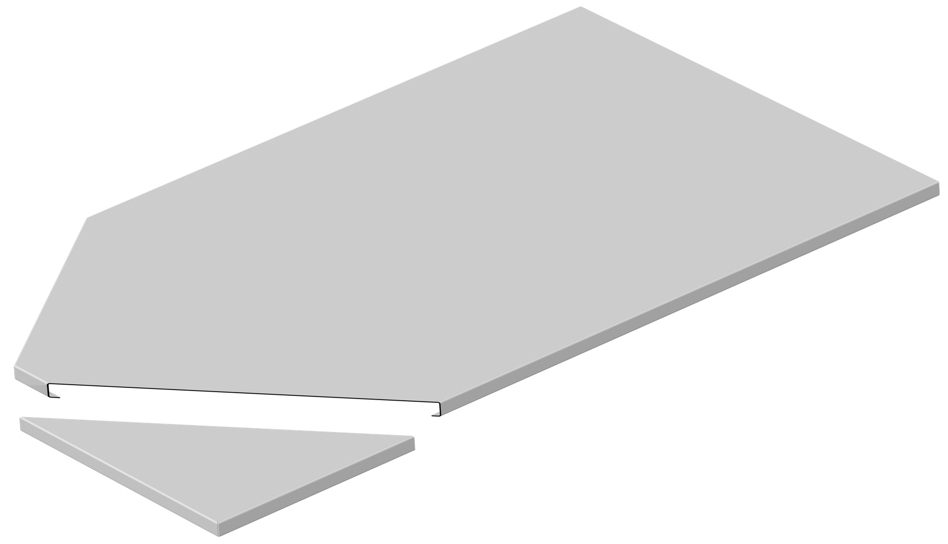
 | Offerte

Firma:

Sachbearbeiter:

Kommission:

Datum: |  | 2024-03-22

 |  |  |  | Dimensionen:
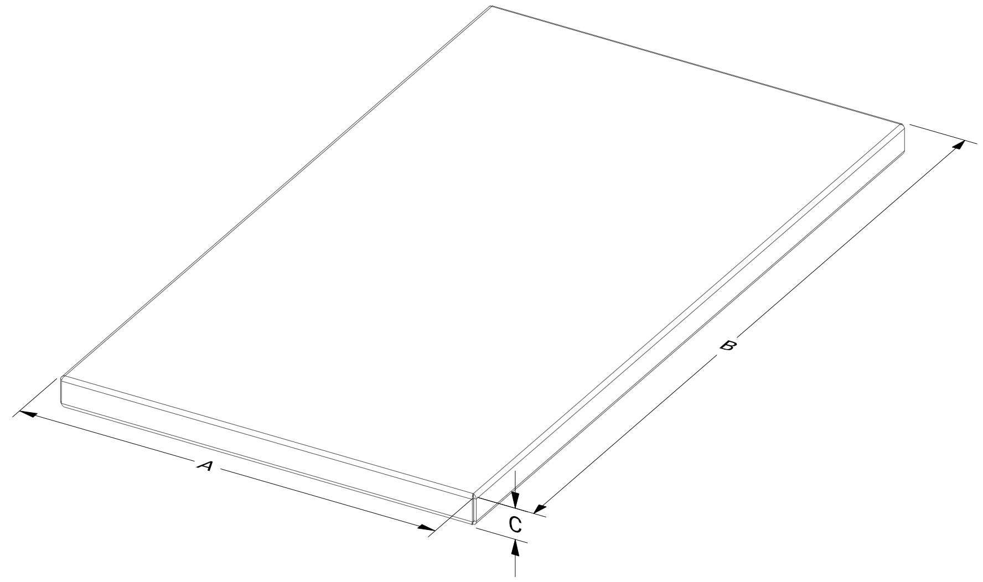
 |  |  |  | A: |  |  | B: |  |  | C:

 |  |  |  |  | min 100/max 1100 |  |  | min 100/max 2400 |  |  | min 20/max 50

 |  |  |  |  | Nein |  |  | mit zusätzlichem Rahmen

Material: |  | RAL - Farbe: | Materialstärke: |  |  | Länge (mm): |  |  | Menge:

Aluminium |  | RAL 9005 matt | 2.00

Zubehör, Bemerkungen, Skizzen

